Hoja1
Examen | Ponderacion | Datos de entrada | Proceso | Resultado
1 | 25% | 16 | 16*25/100 | 4
2 | 25% | 17 | 17*25/100 | 4.25
3 | 50% | 15 | 15*50/100 | 7.5
 |  |  |  | 15.75 | Nota final
 |  |  |  | 16 | Redondeando

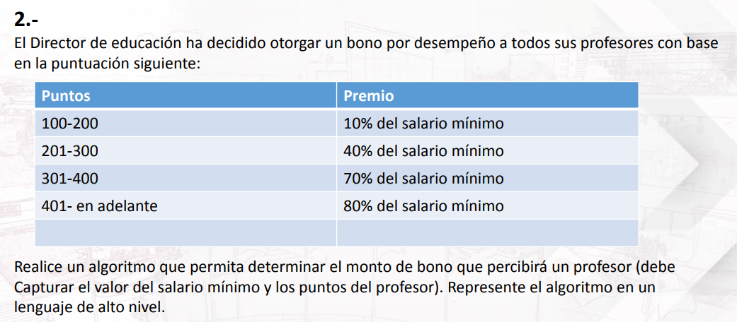

 |  | Puntos | Premio | Datos de entrada | Proceso | Resultado
 |  | 100 - 200 | 10%*salario minimo | 150 | 500*0.10 | 50
 |  | 201 - 300 | 40%*salario minimo | 240 | 500*0.40 | 200
 |  | 301 - 400 | 70%*salario minimo | 330 | 500*0.70 | 350
 |  | 401 en adelante | 80%*salario minimo | 420 | 500*0.80 | 400

 |  | Salario minimo
 |  | 500

 |  |  |  | Datos de entrada
 |  | Vacuna | Condición | Sexo | Edad | Resultado
 |  | A | Todos los hombres <70 y mujeres <16 | M | 40 | A
 |  | B | 16-69 mujeres | F | 18 | B
 |  | C | >70 | M | 75 | C

 |  | Datos de entrada
 | Condición | Signos | Primer valor | Segundo valor | Proceso | Resultado
 | (+ = Suma) | + | 4 | 6 | (4+6) | 10
 | (- = Resta) | - | 9 | 1 | (9-1) | 8
 | (/ = División) | / | 8 | 2 | (8/2) | 4
 | (* = Multiplicación) | * | 3 | 4 | (3*4) | 12
 | (^ = Potencia) | ^ | 5 | 2 | (5^2) | 25

Ejercicios | Datos de entrada | Proceso | Resultado
1 | 1 | Mostrar el ejercicio 1 | Calcular el promedio final
2 | 2 | Mostrar el ejercicio 2 | Bono de profesores
3 | 3 | Mostrar el ejercicio 3 | Tipos de vacunas
4 | 4 | Mostrar el ejercicio 4 | Operacion de 2 valores
 | 0 | Terminar de repetir | Salir del menu

